交付测试报告模板
代码交付情况
关键指标包括BUG（每轮测试发现的缺陷总数）、执行率和通过率。
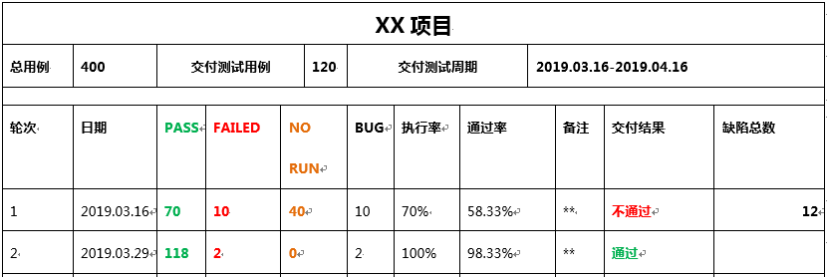

文档交付情况

文档测试准入条件

交付测试遗留问题
记录交付测试通过后，遗留在功能测试阶段未解决的问题。

质量评估报告模板
测试情况说明
测试用例执行通过率：0%~100%。
每日发现故障趋势图。
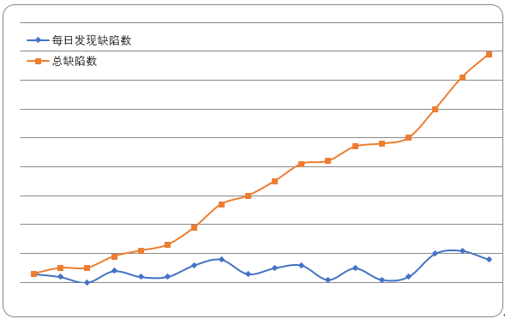

线下缺陷严重程度分类。

需求实现说明
需求覆盖率（在测分文档中，需求与功能对应列表为准）：0%~100%。
需求变更情况：包括已走正式流程的需求变更，邮件通告的需求变更，以及当前功能改动了原有需求的说明。
阶段 | 说明 | 分类
测分阶段 | 增加老会员模式下添加银行卡的出错情况提示。 | 需求变更
 | 老会员添加卡的流程中，增加生僻字用户的判断。 | 需求变更
 | 增加推荐规则模板：推荐规则为空时的展示方式。 | 需求变更
未实现需求：请说明需求未实现的原因。

遗留问题列表
序号 | 问题描述 | 风险影响分析 | 风险等级 | 建议跟进负责人
Delay_1 | 由于XX API回参格式限制，XX字段返回结果无法适配计算引擎字段类型。 | 接口改造需花费X天，导致项目整体进度Delay X天。 | 高 | XXX

质量评估结果
测试是否通过
保留建议
遗留的问题在本项目中可以接受，但Delay_1缺陷必须在XXX年X月X日之前启动升级包修复。

